상품제안서
777 쓰리세븐 손톱깎이세트 392 | 상품코드: S38967

 |  |  |  |  |  |  | 02-713-8555 | www.synergygift.co.kr
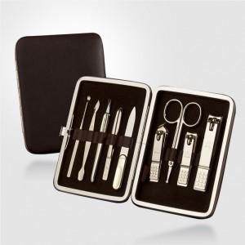 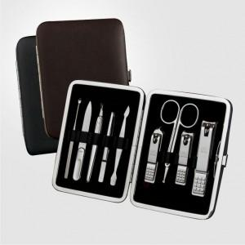

【상세/제작정보】 | <p><span style="font-size: 14pt;">* 손톱깍이 지렛대 디자인은 변경될 수 있습니다</span></p><p>&nbsp;</p>

【인쇄/포장옵션】 | 실크 / 포장지포장

【공급단가】 | 수량 | 30~ | 100~ | 300~ | 500~ | 1,000~
*VAT별도 | 392G | 28,620원 | 27,930원 | 26,790원 | 26,100원 | 25,410원
 | 392C | 21,980원 | 21,450원 | 20,580원 | 20,050원 | 19,520원

【상품 URL】 | https://www.synergygift.co.kr:443/src/goods_detail.php?gdno=38967

